FreeRTOS 任务调度 任务创建
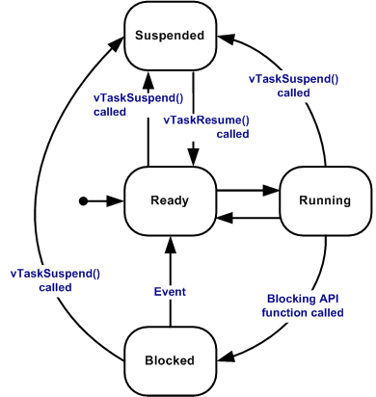
序号 |  | 描述 参见：https://blog.csdn.net/qq_18150497/article/details/52802622
1 | 简述 | FreeRTOS 的任务调度在 Source/include/task.c 中实现，包含了任务的创建、切换、挂起、延时和删除等所有功能
2 | 任务状态 | * Running 运行状态， 当前正在执行，占有处理器的任务 * Ready 就绪状态，准备被运行的任务，没有被挂起和阻塞，但不是当前正在执行的任务，等待更高优先级任务或者同等级任务时间片结束释放处理器 * Blocked 阻塞状态，任务在等待一个事件而进入阻塞状态，比如延时、获取信号量等 * Suspended 挂起状态，任务由于调用 vTaskSuspend() 而被挂起不能被执行， 直到调用 xTaskResume() 重新恢复
3 | 数据结构 | 务调度离不开任务控制块（TCB）, 用于存储任务的状态信息、运行时环境等。 tskTaskControlBlock

startup_S32K148.S
序号 | 语句 | 描述 参见：https://note.youdao.com/ynoteshare1/index.html?id=80611c65df69241e9d9c1684b43db7bf&type=note http://blog.chinaaet.com/hxw718059156/p/5100064032
1 | cpsid i | 关中断
2 | ldr r1,=0 ldr r2,=0 ldr r3,=0 ldr r4,=0 ldr r5,=0 ldr r6,=0 ldr r7,=0 mov r8,r7 mov r9,r7 mov r10,r7 mov r11,r7 mov r12,r7 | 初始化CPU寄存器 | 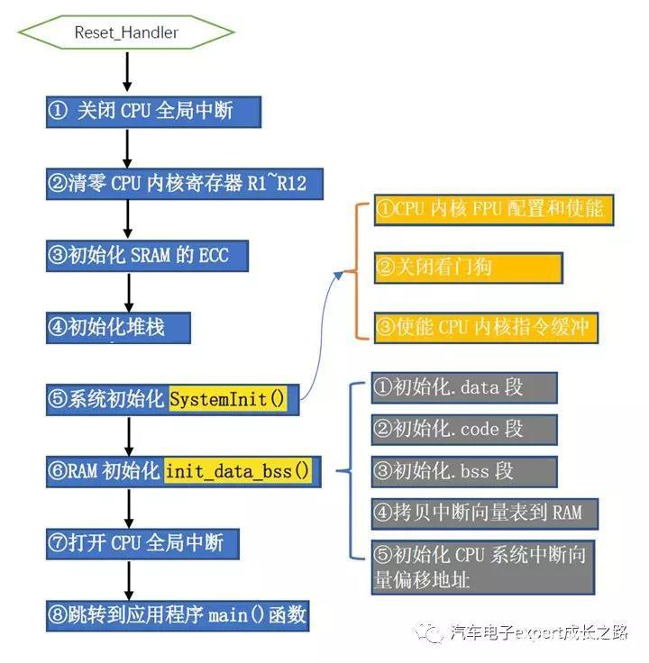
3 | ldr r0,=__StackTop mov r13,r0 | 初始化栈指针
4 | cpsie i bl main | 关闭中断，跳转到main函数执行

dbc更新后代码合并
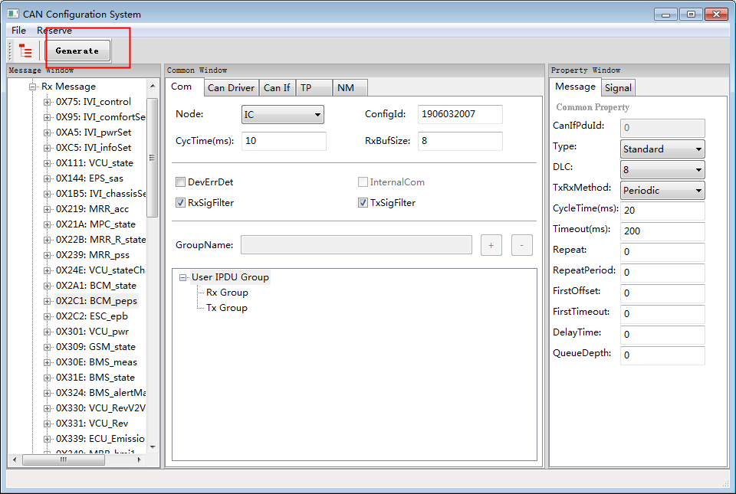
解除保护：180599 | 添加类型 | S106_IC |  | S106_IVI |  | N591 |  | 注释 | 合并流程
 |  | IOC | SOC | IOC | SOC | IOC | SOC |  | 一、添加信号single 1、在DBC文件中增加相应的信号，并通过工具生成代码（如右侧文件）。 2、替换目标工程内的：Com_if.c和Com_if.h。 注释：此文件提供给APP层，提取/设置信号值。Com_RxSig_ss( *value ) 3、替换目标工程内的：Com_cfg.h。 注释：此文件提供给APP层，报文（msg）和信号（sig）的枚举。 注意：COM_RX_TEMP_BUFFER_SIZE的值从8改成64。 4、合并目标工程内的：Com_cfg.c。 注意：Com_IpduBuf_0X的初始值要保留。 5、合并目标工程内地：CanApp_cbk.c 注意：只针对有发送信号添加，将CanApp_TxSig_xx合并。 一、添加报文message 1、在DBC文件中增加相应的信号，并通过工具生成代码（如右侧文件）。 2、在CanIf_Cfg.c中为新增加的报文配邮箱,在CanIf_Cfg.h中修改需要发送和接收的报文个数。 3、在Com_Cbk.c和Com_Cbk.h中添加所增加报文的回调函数。 4、替换目标工程内的：Com_if.c和Com_if.h（见一、2）。 5、替换目标工程内的：Com_cfg.h（见一、3）。 6、合并目标工程内的：Com_cfg.c（见一、4）。 7、合并目标工程内的：CanApp_PduChanged.c。 注意1：修改回调函数和回调表。 注意2：在CQueue_Pop函数中增加参数STD_OFF。 8、将Com_cfg.c, Com_cfg.h,canService.*文件打包发给仪表和车机相关人员。
CanApp_Cbk.c |  |  |  | O |  | O |  | CanApp_TxSig_xx_yy：xx（ECU）,yy（ECU_msg_single） 应用层 > 物理层：信号发送（更新Can Tx Buf）
CanApp_Cbk.h |  |  |  | O |  | O
CanApp_PduChanged.c | message |  | O | O |  | O |  | CanApp_PduProc_xx：xx（ECU_msg） 物理层 > 应用层：信号接收（更新应用层数据，及通知SOC）
CanService_Cfg.c |  |  | O |  | O |  | O | SOC专用
CanService_Cfg.h |  |  | O |  | O |  | O
CanService_If.c |  |  |  |  | O
CanService_If.h |  |  |  |  | O
CanService_If_old.c |  |  | O |  |  |  | O
CanService_If_old.h |  |  | O |  |  |  | O
Com_Cbk.c | message |  | O | O |  | O |  | 物理层 > 应用层：Com_RxIndicate_msg（正常） 和Com_RxTimeout（接收超时） 物理层 > 应用层：Com_TxNotify_msg（正常） 和Com_TxError_msg（发送失败）
Com_Cbk.h | message |  | O | O |  | O
Com_Cfg.c | single |  | O | O | O | O | O | Com_IpduBufPtr（消息缓存）， Com_SigId2IpduId（信号映射消息） Com_IpduId2SigId（消息映射信号） Com_IpduGroup_Rx（）信号属性，数据发送接收回调
Com_Cfg.h | single |  | O | O | O | O | O | 枚举值：消息（msg）和信号（sig）
Com_If.c | single |  | O | O |  | O |  | 应用层收发信号API
Com_If.h | single |  | O | O |  | O
icCanAppTmpCfg.c |  |  |  |  |  |  |  | IC专用 数据拷贝至CanApp_PduChanged.c

步骤1：运行

步骤2：加载dbc文件
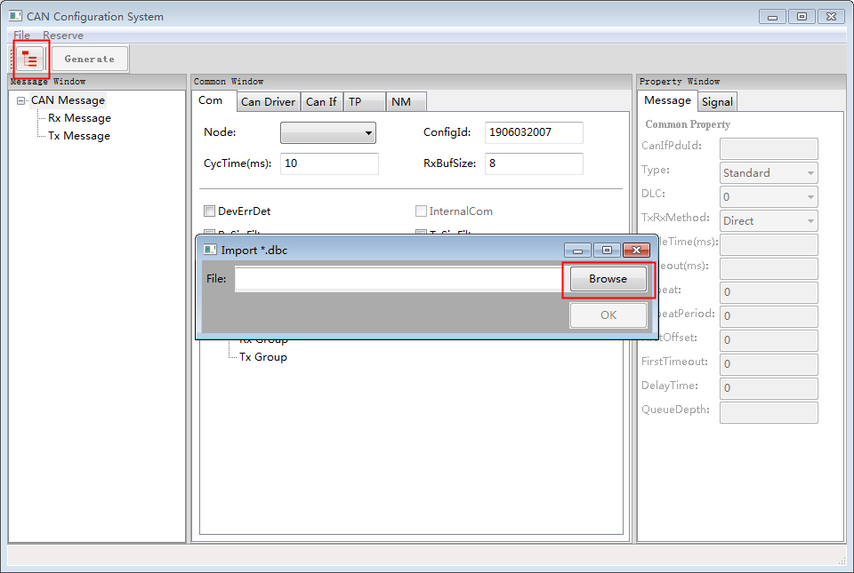

步骤3：选择ECU节点及滤波
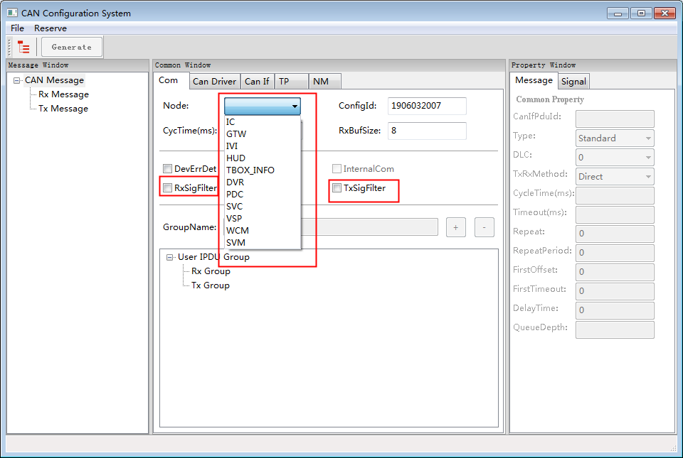

步骤4：生成

